商品登録書
【商 品 登 録 書】

 | 区分 |  |  | 1 |  | 新規 |  |  |  |  |  |  |  |  |  |  |  |  |  |  |  |  | 提出者 |  |  | 松本 光 |  |  |  |  | 提出日 |  |  | 2016-03-26

 | JAN |  |  |  |  |  |  | メーカー名 |  |  |  |  | 商品名1 |  |  |  |  |  |  |  |  |  | 商品名2 |  |  |  |  |  |  |  | フレーバー |  | 容量 |  |  | 希望小売価格
 | 4987603463585 |  |  |  |  |  |  | 白十字 |  |  |  |  | ＦＣワンタッチ包帯Ｓ |  |  |  |  |  |  |  |  |  | - |  |  |  |  |  |  |  | - |  | - |  |  | ¥380

 | 商品画像 |  |  |  |  |  |  |  |  |  |  |  |  |  | 大分類CD |  |  |  | 大分類名 |  |  |  |  |  | 棚割CD |  |  | 棚割名 |  |  |  | 中分類CD |  |  | 中分類名
 | 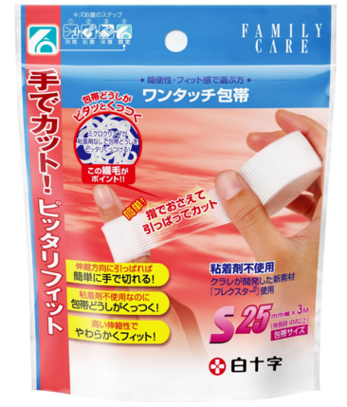 基本画像1枚 |  |  |  |  |  |  |  |  |  |  |  |  |  | 02 |  |  |  | 医療用具 |  |  |  |  |  | 01 |  |  | マスク・絆創膏 |  |  |  | 020102 |  |  | きずケア用品

 |  |  |  |  |  |  |  |  |  |  |  |  |  |  | 確定商品CD |  |  |  |  |  |  |  |  |  | 020102 |  |  |  |  |  |  | 0017

 |  |  |  |  |  |  |  |  |  |  |  |  |  |  | 催事CD |  |  |  | クーポンCD |  |  |  |  |  |  |  |  |  | TOPICS CD |  |  |  | 中分類ランキングCD
 |  |  |  |  |  |  |  |  |  |  |  |  |  |  | - |  |  |  | - |  |  |  |  |  |  |  |  |  | - |  |  |  | -

 |  |  |  |  |  |  |  |  |  |  |  |  |  |  | 商品特徴
 |  |  |  |  |  |  |  |  |  |  |  |  |  |  | ●簡単に手で巻ける この包帯は、ハサミで切るのではなく、患部に巻いて手で抑え伸縮方向にかるく引っ張るだけで簡単にスルッと切ることができます。 ●粘着剤不使用 「ミクロクリンプ」と呼ばれる細かい繊維が、しっかり絡みあって包帯どうしをくっつけます。 ●高い伸縮性でやわらかくフィット！ 繊維の1本1本が「らせん状」のバネになっているので生地全体が伸縮し、激しい動きにもフィットします。

 | 使用方法
 | 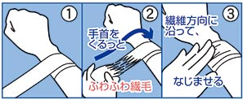 ①包帯の先端を患部に巻きつけ、巻き長さを調整します。（1周巻きでも、確実に留まります。） ②包帯本体を親指でしっかりおさえ、手首を外側に回すことで、スルッと切ることができます。 ③「繊毛」を指（の腹）を使い、完全になじませたら、装着完了です。

 | 追加テキスト

 | 購入可能DS |  |  |  |  |  |  |  |  |  | 購入可能EC |  |  |  |  |  |  |  |  |  | お勧めシーズン |  |  |  | 関連リンク商品JAN
 | 1001 | 1002 | 1003 | 1004 | 1005 | 1006 | 1007 | 1008 | 1009 | 1010 | 5001 | 5002 | 5003 | 5004 | 5005 | 5006 | 5007 | 5008 | 5009 | 5010 | SP | SM | A | W | 商品1 |  |  |  |  | 商品2 |  |  |  |  | 商品3
 | - | - | - | - | - | - | - | - | - | - | - | - | - | - | - | - | - | - | - | - | 1 | 1 | 1 | 1 | - |  |  |  |  | - |  |  |  |  | -

 | 写真1 |  | 写真2 |  | 写真3 |  | 写真4 |  |  | 登録日 |  |  |  |  |  |  |  |  | 掲載開始日 |  |  |  |  |  |  |  | 修正日 |  |  |  |  |  | 掲載終了日
 | 1 |  | - |  | - |  | - |  |  | 2016-03-26 |  |  |  |  |  |  |  |  | 即日 |  |  |  |  |  |  |  | - |  |  |  |  |  | -

